Sheet1
 |  | Mix 3216
Ean No. | Brand | Description |  | Size | Gender | QTY | Price | Your Price | Retail Price
3348901487511 | Dior | Joy Intense | Edp sp | 50 ml | Women | 500 | CHF 65.30 |  | CHF 168.00 | 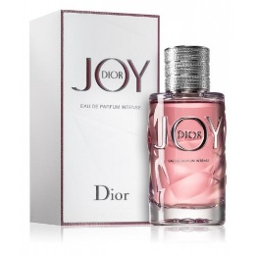
3348901500821 | Dior | Miss Dior Rose N'Roses | Edt sp | 50 ml | Women | 250 | CHF 55.20 |  | (182.00 CHF for 100 ml) | 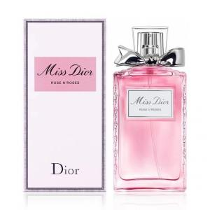
3274878122561 | Givenchy | Amarige | Edt sp | 100 ml | Women | 4000 | CHF 35.80 |  | (149.00 CHF for 50 ml) | 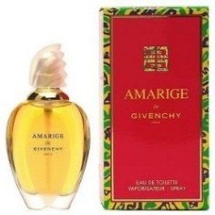
3274872428768 | Givenchy | Hot Couture Women | Edp sp | 100 ml | Women | 1100 | CHF 44.70 |  | CHF 154.00
3346470147393 | Guerlain | La Petit Robe Noir Absolue | Edp sp | 100 ml | Women | 620 | CHF 33.00 |  | CHF 160.00 | 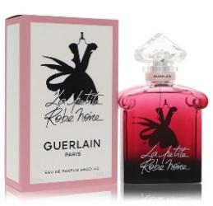
3346470131156 | Guerlain | La Petite Robe Noire | Edp sp | 75 ml | Women | 680 | CHF 34.70 | (69.90 CHF for 50 ml) | (169.00 CHF for 50 ml) | 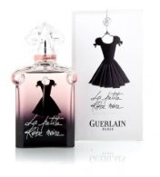
3346132004903 | Hermes | Eau De Citron Noir | Edc sp | 100 ml | Men | 550 | CHF 36.10 |  | CHF 153.00
3346130410423 | Hermes | Eau D'Orange Verte | Edc sp | 100 ml | Men | 920 | CHF 36.60 | (69.90 CHF for 50 ml) | CHF 157.90
3346133500046 | Hermes | H24 Refillable | Edt sp | 50 ml | Men | 550 | CHF 25.90 |  | CHF 125.00
3346133500022 | Hermes | H24 Refillable | Edt sp | 100 ml | Men | 650 | CHF 32.70 |  | CHF 176.00 | 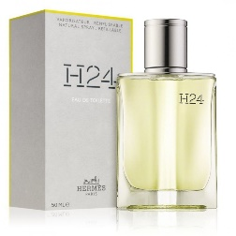
3346132600051 | Hermes | Le Jardin De Monsieur Li | Edt sp | 30 ml | Women | 2200 | CHF 25.60 |  | CHF 108.00 | 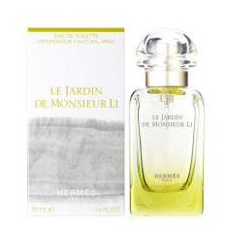
3346132600013 | Hermes | Le Jardin De Monsieur Li | Edt sp | 100 ml | Women | 4000 | CHF 43.60 |  | CHF 206.00
3346133200014 | Hermes | Twilly D'Hermes | Edp sp | 50 ml | Women | 1200 | CHF 32.90 |  | CHF 170.00 | 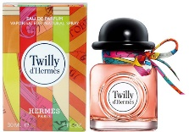
3346133600043 | Hermes | Un Jardin sur la Lagune | Edt sp | 50 ml | Unisex | 3400 | CHF 31.70 | CHF 69.90 | CHF 135.00 | 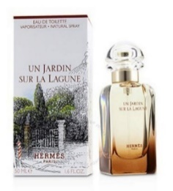
3346131101375 | Hermes | Un Jardin Sur Le Nil | Edt sp | 30 ml | Women | 800 | CHF 29.50 |  | CHF 89.90 | 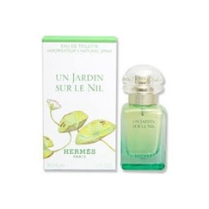
3346132400705 | Hermes | Un Jardin Sur Le Toit | Edt sp | 30 ml | Unisex | 1000 | CHF 25.80 |  | CHF 98.90 | 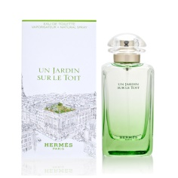
3346132400033 | Hermes | Un Jardin Sur Le Toit | Edt sp | 50 ml | Unisex | 760 | CHF 32.80 | CHF 69.90 | CHF 135.00
3423474867158 | Issey Miyake | L'aeu D'issey Sport | Edt sp | 100 ml | Men | 2000 | CHF 18.10 |  | CHF 109.00
3423470480986 | Issey Miyake | L'eau D'issey Women | Edt sp | 25 ml | Women | 3500 | CHF 15.60 |  | CHF 71.90
3423470300161 | Issey Miyake | L'eau D'issey Women | Edt sp | 100 ml | Women | 4000 | CHF 26.50 | (39.90 CHF for 50 ml) | CHF 179.00 | 